Feuil1
 |  |  |  | R3 |  | R5
 |  |  |  | 100 | Ω | 100 | Ω
10 | mV/°C | V2 3 |  | I |  | VR5

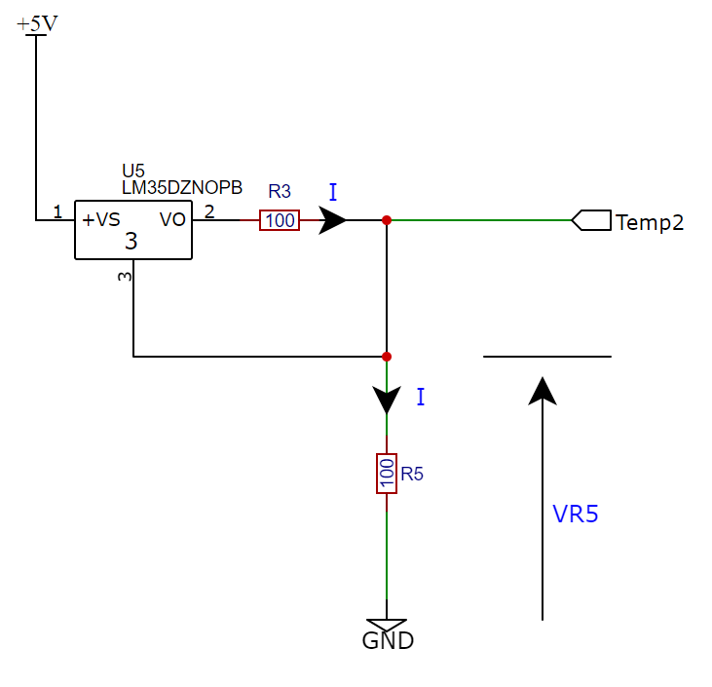
0 | °C | 0 | mV | 0 | mA | 0 | mV
1 | °C | 10 | mV | 0.1 | mA | 10 | mV
2 | °C | 20 | mV | 0.2 | mA | 20 | mV
3 | °C | 30 | mV | 0.3 | mA | 30 | mV
4 | °C | 40 | mV | 0.4 | mA | 40 | mV
5 | °C | 50 | mV | 0.5 | mA | 50 | mV
6 | °C | 60 | mV | 0.6 | mA | 60 | mV
7 | °C | 70 | mV | 0.7 | mA | 70 | mV
8 | °C | 80 | mV | 0.8 | mA | 80 | mV
9 | °C | 90 | mV | 0.9 | mA | 90 | mV
10 | °C | 100 | mV | 1 | mA | 100 | mV
11 | °C | 110 | mV | 1.1 | mA | 110 | mV
12 | °C | 120 | mV | 1.2 | mA | 120 | mV
13 | °C | 130 | mV | 1.3 | mA | 130 | mV
14 | °C | 140 | mV | 1.4 | mA | 140 | mV
15 | °C | 150 | mV | 1.5 | mA | 150 | mV
16 | °C | 160 | mV | 1.6 | mA | 160 | mV
17 | °C | 170 | mV | 1.7 | mA | 170 | mV
18 | °C | 180 | mV | 1.8 | mA | 180 | mV
19 | °C | 190 | mV | 1.9 | mA | 190 | mV
20 | °C | 200 | mV | 2 | mA | 200 | mV
21 | °C | 210 | mV | 2.1 | mA | 210 | mV
22 | °C | 220 | mV | 2.2 | mA | 220 | mV
23 | °C | 230 | mV | 2.3 | mA | 230 | mV
24 | °C | 240 | mV | 2.4 | mA | 240 | mV
25 | °C | 250 | mV | 2.5 | mA | 250 | mV
26 | °C | 260 | mV | 2.6 | mA | 260 | mV
27 | °C | 270 | mV | 2.7 | mA | 270 | mV
28 | °C | 280 | mV | 2.8 | mA | 280 | mV
29 | °C | 290 | mV | 2.9 | mA | 290 | mV
30 | °C | 300 | mV | 3 | mA | 300 | mV
31 | °C | 310 | mV | 3.1 | mA | 310 | mV
32 | °C | 320 | mV | 3.2 | mA | 320 | mV
33 | °C | 330 | mV | 3.3 | mA | 330 | mV
34 | °C | 340 | mV | 3.4 | mA | 340 | mV
35 | °C | 350 | mV | 3.5 | mA | 350 | mV
36 | °C | 360 | mV | 3.6 | mA | 360 | mV
37 | °C | 370 | mV | 3.7 | mA | 370 | mV
38 | °C | 380 | mV | 3.8 | mA | 380 | mV
39 | °C | 390 | mV | 3.9 | mA | 390 | mV
40 | °C | 400 | mV | 4 | mA | 400 | mV

